Hoja1
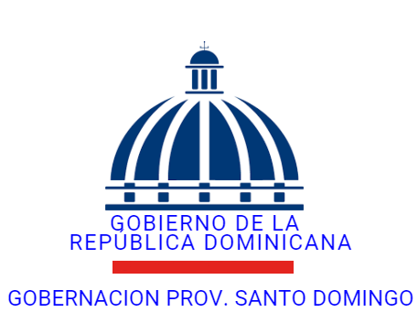

GOBERNACION DE LA PROVINCIA DE SANTO DOMINGO
BENEFICIO DE AYUDA ECONOMICA Y NO ECONOMICA DE MEDICAMENTOS, Y PARA ACTIVIDADES CULTURALES Y SOCIALES
CORRESPONDIENTE AL MES DE OCTUBRE- 2025
FECHA | BENEFICIARIO | DETALLE | CHEQUE Y TRANSFERENCIA | VALOR | BALANCE
2025-10-21 | FARMACIA MEDICAR GBC SRL | COMPRAS DE MEDICAMENTOS PARA SER DONANDO A PERSONAS DE ESCASO RECURSO ECONOMICO | 40927163525 | 5,133.90 | 5,133.90
2025-10-28 | FARMACIA MEDICAR GBC SRL | COMPRAS DE MEDICAMENTOS PARA SER DONANDO A PERSONAS DE ESCASO RECURSO ECONOMICO | 40972999647 | 3,639.03 | 3,639.03
2025-10-28 | FARMACIA MEDICAR GBC SRL | COMPRAS DE MEDICAMENTOS PARA SER DONANDO A PERSONAS DE ESCASO RECURSO ECONOMICO | 4097290918 | 591.28 | 591.28
2025-10-22 | VIRGINIA CASTILLO | AYUDA ECONOMICA PARA ACTIVIDA DEL CANCER | 026787 | 15,000.00 | 15,000.00
2025-10-29 | BERTO HERNANDEZ CALDERON | AYUDA ECONOMICA FIESTA PATRONALES GUANUMA | 026790 | 10,000.00 | 10,000.00
2025-10-29 | SANTA MARGARITA CABRAL | AYUDA ECONOMICA PARA ACTIVIDA CULTURAR | 026791 | 20,000.00 | 20,000.00
2025-10-29 | ESTEVAN MARTINEZ | AYUDA ECONOMICA PARA ACTIVIDA CULTURAR | 026792 | 20,000.00 | 20,000.00
 |  |  |  |  | -

 | Licda: Santa Alexandra fermin |  | Licda: idalisas Mercedes Veras
 | CONTABLE |  | FINANZAS
 | HECHO POR |  | REVISADO POR:

